SOLID
Luận án design pattern
1| | SingleResponsibility
 | + | Mỗi một class hoặc 1 function chỉ nên có 1 lý do để thay đổi (chỉ làm 1 chức năng chủ đạo)
 | + | Tránh việc dồn quá nhiều chức năng ngoài chức năng chính của class
 | + | Seperation of concerns

2| | Open-Closes Principle
 | + | classes should be opened for extension
 | + | classes should be closed for modification

3| | Specification Pattern
 | + | for filter and query
 | + | Encapsulate the logic of filtering or querying objects base on certain criteria
 | + | Defined a set of criteria as seperate objects (specification) that can be combined using logical operators to create more complex criteria

4| | Liskov Substitution Principle

3| | Alignment
 | + | Sử dụng flexbox để căn chỉnh item theo chiều ngang và chiều dọc
 | + | Chỉnh item theo chiều dọc (vertical)
 |  | → | align-items-start |  |  |  | → | align-self-start
 |  | → | align-items-center |  |  |  | → | align-self-center
 |  | → | align-items-end |  |  |  | → | align-self-end
 | + | Chỉnh item the chiều ngang (horizontal)
 |  | → | justify-content-start |  |  |  |  | → | justify-content-between
 |  | → | justify-content-center |  |  |  |  | → | justify-content-around
 |  | → | justify-content-end |  |  |  |  | → | justify-content-evenly
 | + | Xuống hàng (column break)
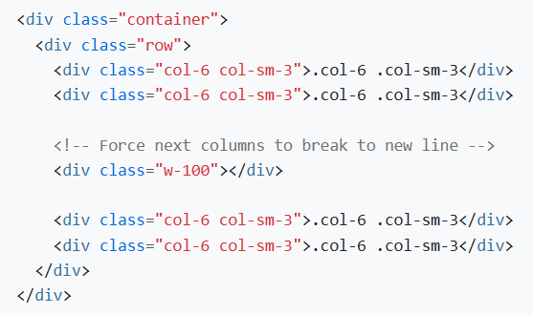

 | + | Thứ tự sắp xếp (order)
 |  | order-* |  |  | order-bp-*

 | + | offset: move column sang bên phải
 | + | standalone: .col-* có thể được sử dụng ngoài thẻ row để xác định width

4| | Gutters
 | + | Là đệm (padding) giữa các colum content [không phải là khoảng cách giữa các column với nhau]
 | gx-* |  | gy-* |  | g-*
 | gx-bp-* |  |  | gy-bp-* |  | g-bp-*

